ER図
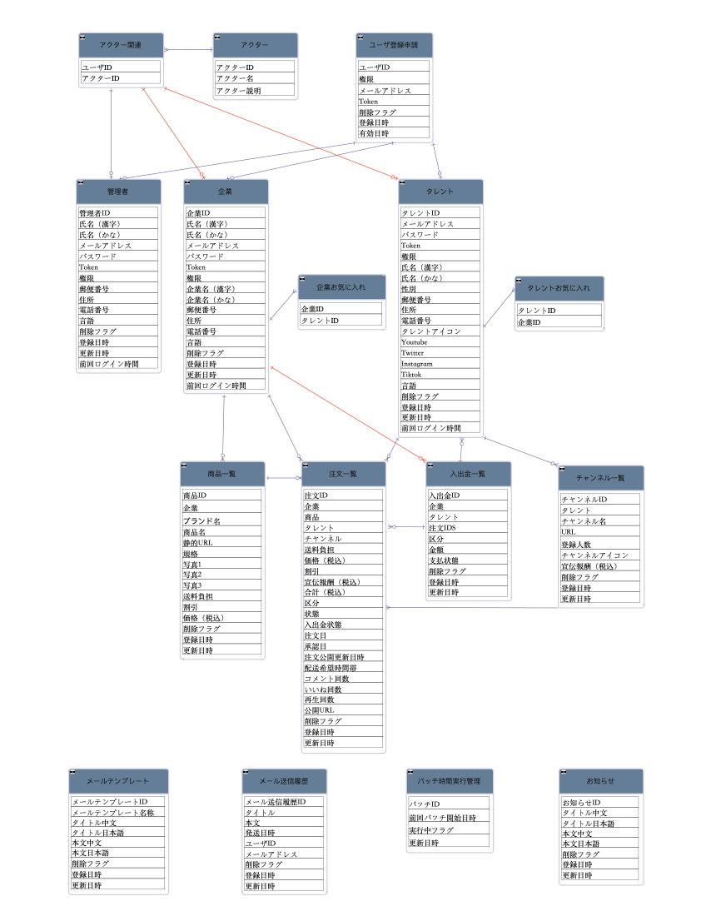
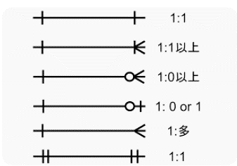
プロジェクト名 | njservice_ER図 | システム名 |  | バージョン | 1
ドキュメントID |  | 作成者 | 彭 | 作成日付 | 2024-03-18
ドキュメント名 |  | 更新者 | 彭 | 更新日付 | 2024-03-21

エンティティ一覧ID |  | エンティティ一覧名称
概要

